Sheet1
 | 1. 进入游戏默认显示第一支行动箭属性对应的对话卡
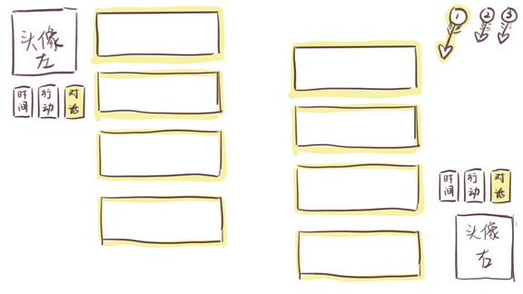
 |  | 👈行动槽现在变身行动箭了！
 |  | 被激活的行动箭会放大显示；
 |  | 单击别的行动箭可以选中它们；
属性可以点击👉 |  | 行动箭和对话卡的属性是严格对应的；
点击会切换到对应属性的对话卡 |  | 也就是说如果对话卡的属性切换了，那么放大显示的行动箭也会切换； 如果切换行动箭，对话卡也会跟着换。
不管点哪边的，另一方的都会跟着一起切换！

 | 初始状态下，每个对话卡都默认显示对话的那一面。

 | 2. 鼠标左键选中某个对话卡后，行动箭会插到这个卡上，并且卡面会变成图案面（目前是纯色）。
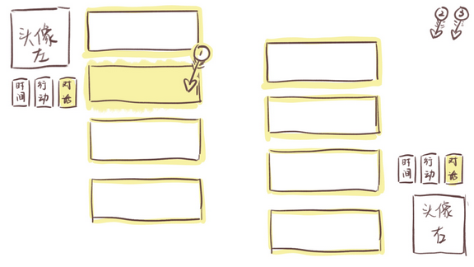

 |  | 插出去以后，这里就没有那根行动箭啦

 | 假设选中左边的某个对话卡，那么左边的对话卡就不能再响应点击了。
 | 如果想撤销选中的话，需要单击右键，那么行动箭会回到右上角，变成上一张图里的状态。
 | 选中左边的以后，右边的对话卡可以响应点击。
 | 点击右边的对话卡以后，两张卡会消失，屏幕上弹出一个框显示文字提示：配对成功，这个文字提示过1s自动消失。

 | 3. 配对完成后，行动箭回到右上角，但会成为“已配对”状态，此时不会再随着对话卡属性的切换放大显示。
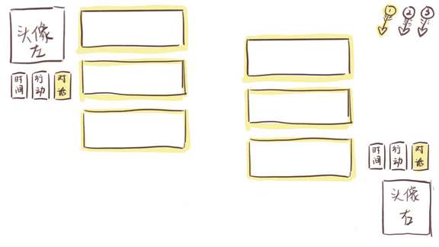
 |  | 配对完成后的行动箭就安安静静呆在右上角了。
 |  | 左键单击这个安静的行动箭，它会把配对的那两个卡牌吐出来。
 |  | 自己也就回到了之前的状态。

 | 两张配对完成的对话卡消失后，其它对话卡自动上移填补空缺。

注：暂定一列最多4个对话卡，如果多出来的话可以做一个滚动的列表。
目前想到的滚动形式可以在最下面的卡牌下方加个小三角，单击可以下翻一个对话卡的距离…怎么样合适我们可以再讨论！

